Inhoud
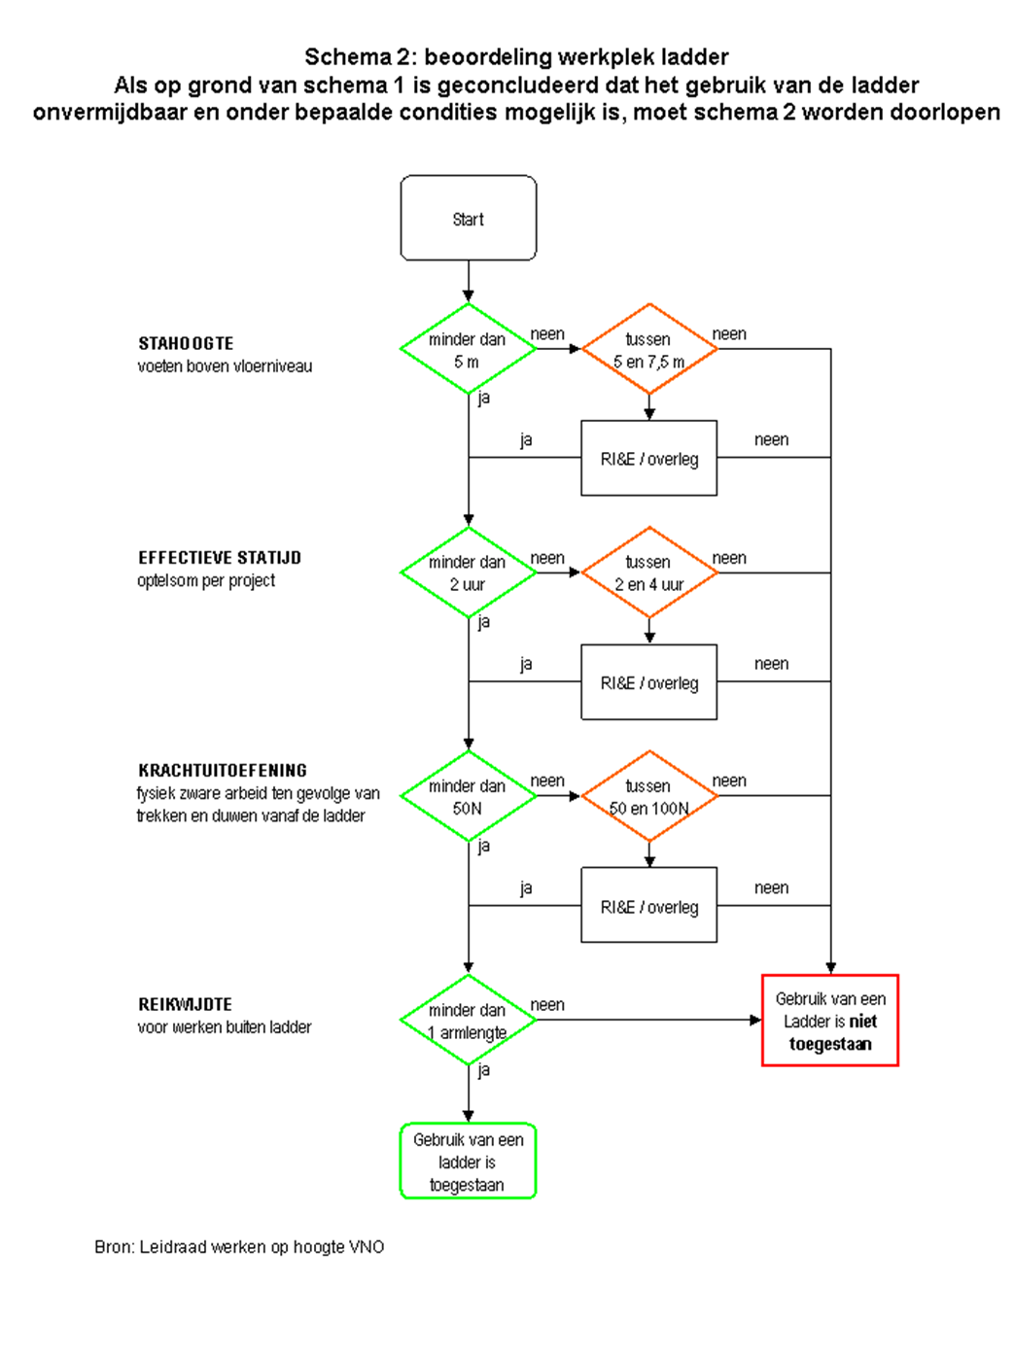
Inhoudsopgave |  |  | Pagina
1. 1. | Voorwoord |  | 2
1.2. | Inleiding |  | 2
 | 1.3 Projectinventarisatie voor bestaande gebouwen |  | 3
 | 1.4 Leeswijzer |  | 3
 | 1.5 Wet- en regelgeving |  | 4
 | 1.6 Checklijsten Projectinventarisatie Gevelonderhoud met toelichting |  | 5
 | A. Toegangsweg |  | 6
 | A. Toegangsweg toelichting |  | 7
 | B. Gevellift(gondel)installatie |  | 8
 | B. Gevellift(gondel)installatie toelichting |  | 9/10
 | C. Mastinstallatie |  | 11
 | C. Mastinstallatie toelichting |  | 12
 | D. Glazenwasbalkon |  | 13
 | D. Glazenwasbalkon toelichting |  | 14
 | E. Permanente hangladder |  | 15
 | E. Permanente hangladder toelichting |  | 16/17
 | F. Safesit, met aanvulling voor een niet-permanente hangladder |  | 18
F. Safesit, met aanvulling voor een niet-permanente hangladder toelichting 19
G. |  | Hoogwerker | 20
 |  | G. Hoogwerker toelichting | 21
H. |  | Staande ladder | 22
 |  | H. Staande ladder toelichting | 23/24
I. |  | Rolsteiger | 25
 |  | I. Rolsteiger toelichting | 26
J. |  | Staand werk, inclusief van binnenuit wassen | 27
 |  | J. Staand werk, inclusief van binnenuit wassen toelichting | 28
K. |  | Wassteelmethode (telescoop- en opbouwsteel) | 29
 |  | K. Wassteelmethode (telescoop- en opbouwsteel) toelichting | 30
L. |  | Glazen daken en atriums | 31
 |  | L. Glazen daken en atriums toelichting | 32

1.1 Voorwoord
Werken op hoogte vormt een van de grootste risico’s binnen de glazenwassers- en gevelreinigers- branche. Het is van het grootste belang dat dit op een veilige manier gebeurt.
In dit document wordt de stand der techniek weergegeven, die geldt als de invulling van het wettelijk vereiste minimale niveau. Dit minimale niveau wordt door de Arbeidsinspectie gehanteerd bij het toezicht/ de inspectie op naleving van de wetgeving en bij de handhaving daarvan.
Deze module Glas- en Gevelreiniging vormt een onderdeel van de branche risico-inventarisatie en
-evaluatie van de schoonmaak en glazenwassersbranche, die wordt uitgegeven door de Raad voor Arbeidsverhoudingen voor de Schoonmaak- en Glazenwassersbranche (RAS) en vormt het uitgangspunt voor het bepalen van zo veilig mogelijke werkmethoden.
Deze module is opgesteld door vertegenwoordigers van de technische commissie van OSB- segment AWOG en de heer J.A. Knegt van Aboma+Keboma te Ede en vastgesteld in de branchebegeleidings- commissie (BBC) van het Arboconvenant van de schoonmaak- en glazenwassersbranche,
waarin FNV Bondgenoten, de BedrijvenBond CNV en het Ministerie van Sociale Zaken en Werkgelegenheid participeren. Het project is financieel ondersteund vanuit de bestemmingsheffing van het Hoofdbedrijfschap Ambachten.
Deze module vervangt de publicaties “Document Gevelonderhoud” (november 1995) en “Supplement bij het Document Gevelonderhoud” (november 1995), de projectinventarisatie Gevelonderhoud (1999) en de Beoordelingsrichtlijn bij het Convenant Gevelonderhoud (februari 2000).

1.2. Inleiding
Gebouwen met bestaande glazenwasvoorzieningen
Er zijn vele gebouwen met reeds in het verleden aangebrachte glazenwasvoorzieningen, zoals een gondelinstallatie of hangladder. Maar het is de vraag of deze voorzieningen voldoen aan de huidige regels.
De checklijsten uit hoofdstuk 1 kunnen daarbij helpen, door per project of werkmethode eventuele tekortkomingen vast te stellen en vervolgens met de opdrachtgever of gebouweigenaar te overleggen over de noodzakelijke aanpassingen en de spoedige realisatie daarvan.

1.3 Projectinventarisatie voor bestaande gebouwen
De in dit hoofdstuk opgenomen Projectinventarisatie Gevelonderhoud betreft reeds bestaande gebouwen, waarvoor meestal al in het verleden een werkmethode is gekozen.
Dit instrument biedt eigenaren/beheerders van gebouwen, glazenwasbedrijven en andere belanghebbende partijen de mogelijkheid om te controleren of destijds voor de juiste glazenwasmethode is gekozen. Mocht dit niet het geval zijn, dan beschikt men na de projectinventarisatie over informatie om:
- inzicht te krijgen in de benodigde bouwkundige of andersoortige aanpassingen;
- als richtlijn te dienen bij het overleg tussen belanghebbende partijen.

De volgende werkmethoden zijn niet opgenomen:
- elektrische bootsmanstoel
- bordesinstallatie
- werkbak in hijskraan
- hangbruginstallatie.

De elektrische bootsmanstoel niet, omdat het een fysiek zware werkmethode is, met bovendien een valrisico dat niet geringer is dan bijvoorbeeld de safesit. Ook de bordesinstallatie kent fysieke knelpunten (onder andere het verplaatsen van de installatie om hoeken).
De werkbak niet, omdat het Arbobesluit deze werkmethode niet toestaat voor steeds terugkerende en seriematige werk- zaamheden. De hangbruginstallatie niet, omdat de modale hangbruginstallatie niet ontworpen is voor kortdurende werkzaamheden zoals glazenwassen.
De risico’s bij opstellen en verplaatsen van de installatie worden dan buitenproportioneel, tenzij er passende maatregelen aan deze risico’s zijn gekoppeld, vooral ten aanzien van de veiligheid en fysieke belasting op dak.
Het niet opnemen van bovenstaande werkmethoden betekent niet dat ze per definitie verboden zijn, maar dat de branche ze vooralsnog niet in dit instrument wil opnemen. Indien daartoe aanleiding is kan dit standpunt worden herzien, bijvoorbeeld na aanpak van de knelpunten.

1.4 Leeswijzer
De navolgende projectinventarisatie begint met twee standaard bladen, die dus voor ieder project moeten worden ingevuld:
- een specificatie van het betreffende project, onder andere: naam, adres, gebouwsoort, hoogte, soort omgeving, het globaal aantal m2 glas en de gehanteerde werkmethode(n);
- een checklijst (A) voor het beoordelen van de toegangsweg naar de werklocatie(s).

Op de in dit hoofdstuk opgenomen bladen (paragraaf 3.3) zijn checklijsten opgenomen van de meest voorkomende werkmethoden, te weten:
A. Toegansweg
B. Gevellift(gondel)installatie, met aanvulling voor een eenpersoonsinstallatie
C. Mastinstallatie
D. Glazenwasbalkon
E. Permanente hangladder
F. Safesit, met aanvulling voor een niet-permanente hangladder
G. Hoogwerker
H. Staande ladder
I. Rolsteiger
J. Staand werk, inclusief van binnenuit wassen
K. Wassteelmethode (telescoop- en opbouwsteel)
L. Glazen daken en atriums.

De vragen van deze checklijsten zijn zo geformuleerd, dat het antwoord “JA” een goede situatie aangeeft en het antwoord “NEE” een afwijking. Een werkmethode is pas veilig toe te passen indien alle van toepassing zijnde vragen met “JA” zijn beantwoord. Bij het antwoord “NEE” is er dus actie nodig voordat met de bewassing kan worden gestart.
Bij de checklijsten is een toelichting gevoegd.

1.5 Wet- en regelgeving
Het merendeel van de vragen is gestoeld op arbowetgeving, zijnde Arbowet, Arbobesluit en Arbo- regeling. Dit is wetgeving voor werkgevers en werknemers over onder andere het veilig gebruik van arbeidsmiddelen.
Voor sommige soorten materieel, zoals hoogwerkers en gevelliftinstallaties geldt bovendien fabrikantenwetgeving over de uitvoering ervan: het Warenwetbesluit machines. Dit geldt ook voor ladders via het Warenwetbesluit Draagbaar klimmaterieel (zie hoofdstuk 5 Literatuur).
Daarnaast zijn er vragen die voortkomen uit de in de loop der tijd afgesloten convenanten, met name het Convenant Gevelonderhoud 1999 en het Arboconvenant Schoonmaak- en Glazen- wassersbranche 2003.
De hieruit voortvloeiende bepalingen geven de stand van de techniek aan, hebben inmiddels een breed draagvlak en hebben daardoor min of meer een wettelijke status gekregen.
De convenanten zijn ingetrokken maar behouden hun waarde, mede doordat in arbitragezaken frequent is en wordt verwezen naar deze convenantsafspraken en de betrokkenheid van de Arbeidsinspectie bij de totstandkoming ervan.
Wat eveneens als de stand van de techniek kan worden gezien, zijn de infobladen uitgegeven door de Commissie Veiligheid Gevelonderhoudsinstallaties (CVG). In deze commissie hebben naast fabrikanten, ook keuringsinstellingen zitting, evenals vertegenwoordigers van OSB-segment AWOG.
In hoofdstuk 5 is een overzicht van de tot nu toe uitgegeven infobladen opgenomen (ook te vinden op www.liftinstituut.nl/CVG. Inhoudelijk is een en ander verwerkt in zowel het werkmethode- keuzemodel (hoofdstuk 2) als de projectinventarisatie voor bestaande gebouwen (hoofdstuk 3).

Beoordeling arbeidsmiddel:
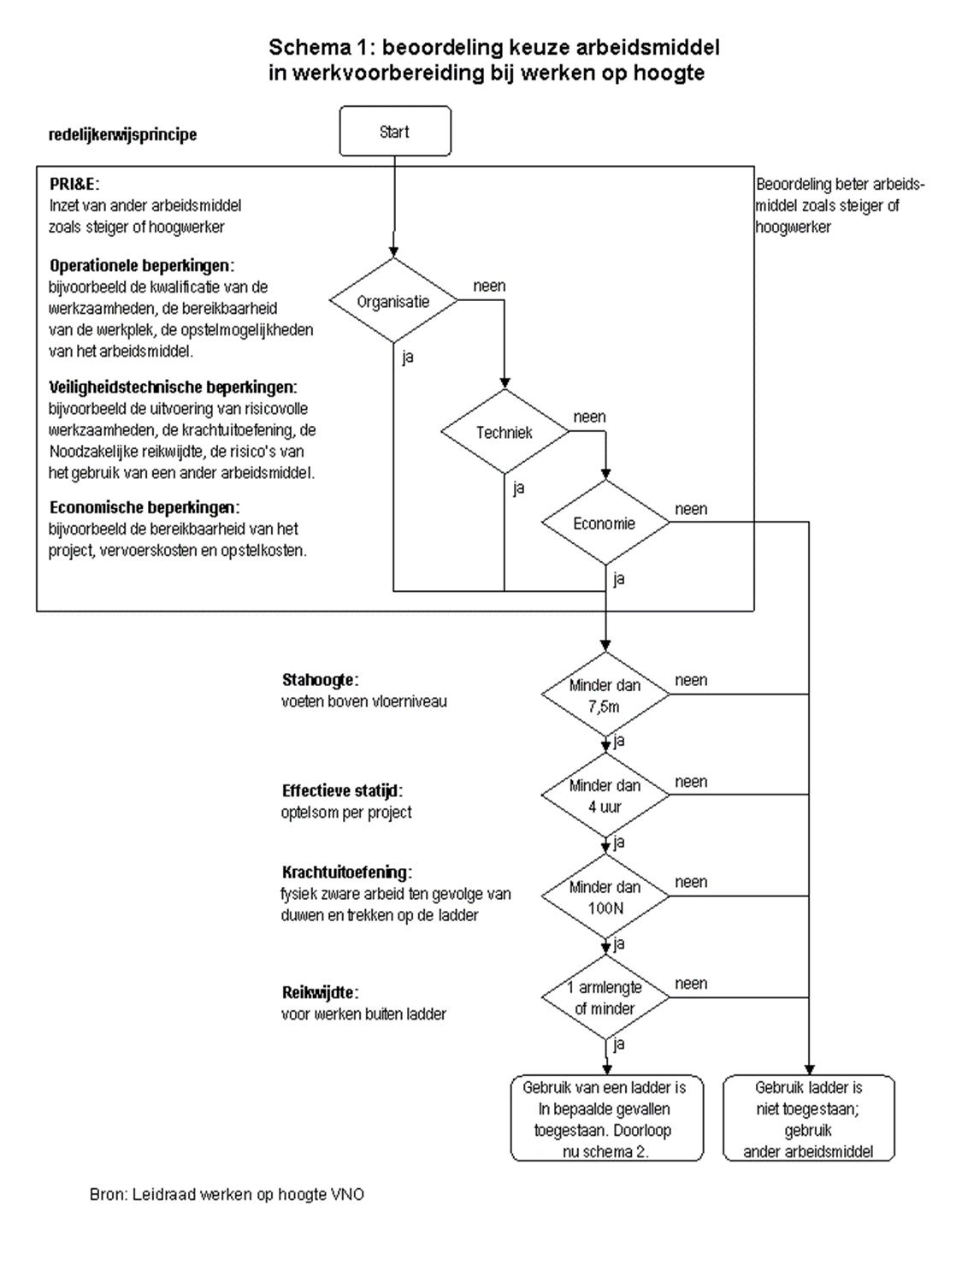

De inzetbaarheid van de ladder als werkplek wordt getoetst op grond van de aspecten: stahoogte, nodige statijd, krachtuitoefening, reikwijdte, windkracht en omvang en gewicht van voorwerpen. De aspecten, die in onderlinge samenhang moeten worden beschouwd, worden hier kort toegelicht:

Stahoogte
Indien de stahoogte tussen 2,5 en 5 meter is, kan de ladder worden ingezet wanneer ook aan de overige criteria wordt voldaan. Bij een stahoogte tussen 5 en 7,5 meter zal door middel van een risico-inventarisatie en evaluatie gekeken moeten worden of de werkzaamheden veilig kunnen worden uitgevoerd
of dat aanvullende beheersmaatregelen nodig zijn. Bij een stahoogte van meer dan 7,5 meter is het gebruik van de ladder niet toegestaan. Slechts bij hoge uitzondering wordt hiervan door middel van een project RI&E afgeweken.

Statijd
Indien kortdurende werkzaamheden worden gepland met minder dan 2 uur effectieve statijd kan de ladder worden ingezet wanneer aan de overige criteria wordt voldaan. Bij een statijd tussen 2 en 4 uur moet zal door middel van een risico-inventarisatie en evaluatie gekeken moeten worden of de werkzaamheden
veilig kunnen worden uitgevoerd of dat aanvullende beheersmaatregelen nodig zijn. Bij een statijd van meer dan 4 uur is het gebruik van de ladder niet toegestaan. Slechts bij hoge uitzondering kan hiervan worden afgeweken, mits door het nemen van beheersmaatregelen het valrisico afdoende kan worden afgewend.
Onder statijd wordt verstaan: effectieve statijd, de optelsom per project van alle periodes van het staan op de ladder.

Krachtuitoefening
Indien vanaf de ladder fysiek zware arbeid moet worden verricht, dan geldt voor het trekken en duwen het volgende. In beginsel kan, indien de krachtuitoefening minder is dan 50 N c.q. 5 kg, de ladder worden ingezet wanneer ook aan de overige criteria wordt voldaan.
Bij een krachtuitoefening tussen 50 en 100 N, moet  in samenhang met de overige aspecten  worden bezien of het nodig is om het valrisico af te wenden door het nemen van beheersmaatregelen. Bij een krachtuitoefening van meer dan 100 N is het gebruik van de ladder niet toegestaan.
Slechts bij hoge uitzondering kan hiervan worden afgeweken, mits door het nemen van beheersmaatregelen het valrisico afdoende kan worden afgewend. Per sector zal worden afgesproken welke concrete grenzen bij de krachtuitoefening worden gehanteerd.

Reikwijdte
De reikwijdte is afhankelijk van de aard van de werkzaamheden die vanaf de ladder moeten worden verricht. Bij werkzaamheden op de ladder geldt het criterium één armlengte. Indien meer reikwijdte nodig is, moet de ladder worden verplaatst. Hiervan kan nooit worden afgeweken.

Beoordeling arbeidsmiddel:

